For Musician
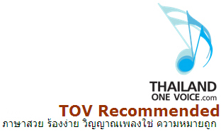
กางเขน
 | The Cross - Josh Albillo, David Paden
Intro : | Em | C | G | D |

C Em D C
1. | ข้าจะไม่ลืมไม้กางเขน ที่พระองค์ตายเพื่อเรา
 | I will not forget the cross where You died for us
G D C
 | ชีวิตนิรันดร์กำหนดโดยพระองค์ ผู้มอบให้เราทุกสิ่ง
 | Eternity decided by the One who gave everything
Em D C
 | ข้าจะไม่ลืมว่าพระองค์ ได้ทรงจ่ายราคา
 | I will not forget the price that You paid
D
 | จะไม่ลืมความรัก .. พระองค์
 | I won't forget Your love

C G Em D |  | C
** | เย.... ซู เย... ซู | B.1 | ผู้เดียวที่ข้าต้องการ
\ | Jesus Jesus |  | You are my one desire
C G Em D |  | G/B
 | เย.... ซู เย... ซู |  | ทรงเป็นดวงไฟในชีวิตข้า
 | Jesus Jesus |  | You are the fire inside of me
 |  | C
 |  |  | ผู้เดียวที่ข้าต้องการ
 |  |  | You are my one desire
G Em |  | D
B.2 | ข้ารักพระองค์ |  | พระองค์ เป็นทุก... ทุกสิ่ง
 | I love You, Lord |  | Jesus You're everything
D/F# G
 | ข้ารักพระนาม
 | I love Your name | คีย์อื่น : A
 |  | ข้อ BB :

